使用说明
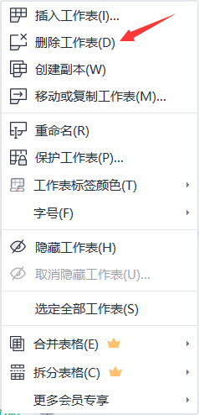
稻壳儿表格模板使用说明
（本页为说明页，用户使用模板时可删除本页内容）
稻壳儿表格模板使用说明
（本页为说明页，用户使用模板时可删除本页内容）
稻壳儿表格模板使用说明
（本页为说明页，用户使用模板时可删除本页内容）

01
基础操作指南
01
基础操作指南
01
基础操作指南
英文｜字体名称
无
中文｜字体名称
思源黑体 CN Medium
02
字体说明
英文｜字体名称
无
中文｜字体名称
思源黑体 CN Medium
02
字体说明
英文｜字体名称
无
中文｜字体名称
汉仪雅酷黑 55W
02
字体说明

· 如何撤销工作表保护？
1、选中对应工作表。
2、点击：「审阅---撤销工作表」保护。
· 基础功能说明
1、未完成红色突出。
2、表格无锁定保护可随意编辑修改。
3、函数公式、格式设置等请勿随意修改（如需要可自行更改）
· 如何撤销工作表保护？
1、选中对应工作表。
2、点击：「审阅---撤销工作表」保护。

· 如何撤销工作表保护？
1、选中对应工作表。
2、点击：「审阅---撤销工作表」保护。
· 如何增加行数？
1、选中最后一行，鼠标放在选中区域右下角。
2、当鼠标箭头变成黑色十字形时，点击鼠标左键下拉即可。
· 如何增加行数？
1、选中最后一行，鼠标放在选中区域右下角。
2、当鼠标箭头变成黑色十字形时，点击鼠标左键下拉即可。
【说明】
模板中使用的字体仅限于个人学习、研究或欣赏目的使用，如需商用请您自行向版权方购买、获取商用版权。
【说明】
模板中使用的字体仅限于个人学习、研究或欣赏目的使用，如需商用请您自行向版权方购买、获取商用版权。
【说明】
模板中使用的字体仅限于个人学习、研究或欣赏目的使用，如需商用请您自行向版权方购买、获取商用版权。


· 如何增加行数？
1、选中最后一行，鼠标放在选中区域右下角。
2、当鼠标箭头变成黑色十字形时，点击鼠标左键下拉即可。
03
素材说明
图片：无
模板中使用的图片来源于【网站名称】，该图片具有CC0共享协议，您可在遵循CC0共享协议的情况下使用。
素材：无
模板中使用的图片来源于【网站名称】，该图片具有CC0共享协议，您可在遵循CC0共享协议的情况下使用。

03
素材说明
图片：无
素材：无
03
素材说明
图片：无
素材：无

· 作品功能说明
1、方框行自动计算统计
2、其余内容可根据需要更改。

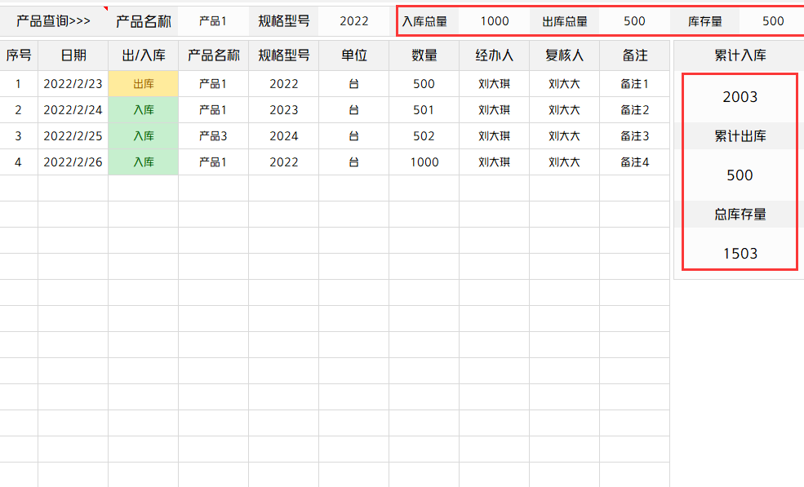
· 如何删除本页
1、选中使用说明页
2、按右键选择删除工作表即可。

